入金消込
画面 | システム名 | 施設使用料・償還金等料金計算及び納付書作成システム 口座振替データ作成機能構築業務 | 作成者 | 藤城 |  | 修正者
 | サブシステム名 | 入金消込 | 作成日 | 2025-04-01 |  | 修正日
画面イメージ |  |  |  | 機能説明
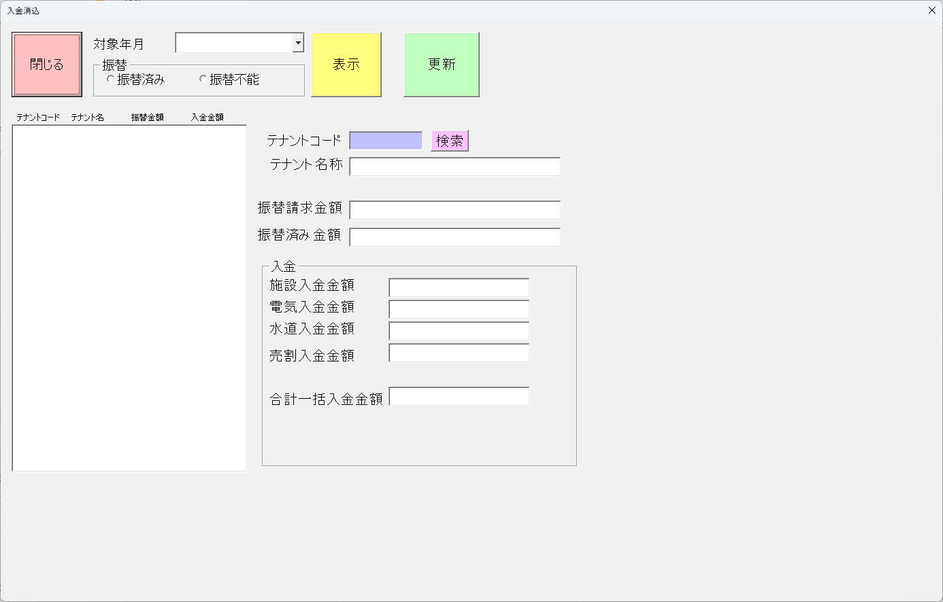
 |  |  |  | 閉じる | 閉じる

 |  |  |  | 対象年月 | 入金年月を指定

 |  |  |  | 振替指定 | 振替済み・振替不能の切り替え

 |  |  |  | 表示 | 振替指定を一覧表示する

 |  |  |  | 更新 | 入金を更新する

 |  |  |  | 振替請求金額 | 選択されたテナントの振替請求金額を表示

 |  |  |  | 振替済み金額 | 選択されたテナントの振替済み金額を表示

 |  |  |  | 施設入金金額 | 施設の入金金額を入力

 |  |  |  | 電気入金金額 | 電気の入金金額を入力

 |  |  |  | 水道入金金額 | 水道の入金金額を入力

 |  |  |  | 売割入金金額 | 売高割の入金金額を入力

 |  |  |  | 合計一括入金金額 | 入金合計金額を入力

